START

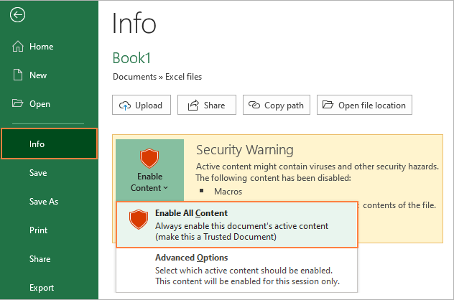
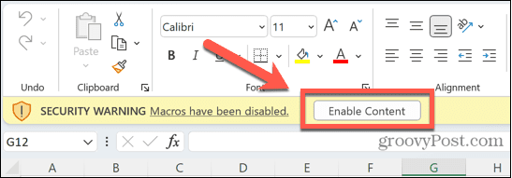
با تشکر از شما
شما به اطلاعات درون این شیت نیاز ندارید و این شیت فقط جهت راه اندازی فایل های ماکرو دار می باشد.
این فایل توسط مهندس امیرحسین دهگان آماده شده است. جهت ارتباط با من در تماس باشید
MR.AMIRDEHGAN@GMAIL.COM
ورود به سایت

